Folha1
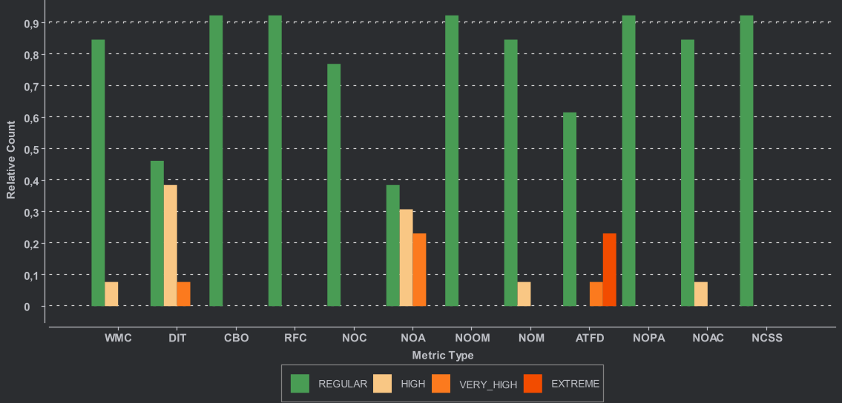

De acordo com as métricas apresentadas, o projeto apresenta boa qualidade estrutural global, com a maioria das classes a situar-se em níveis regulares de complexidade, coesão e acoplamento.
Observam-se, no entanto, alguns pontos críticos isolados relacionados com profundidade de herança (DIT), tamanho de classes (NOA/NOOM) e acesso a dados externos (ATFD),
os quais deverão ser alvo de refatoração e revisão de design para garantir maior modularidade, encapsulamento e manutenibilidade.

